装配指导
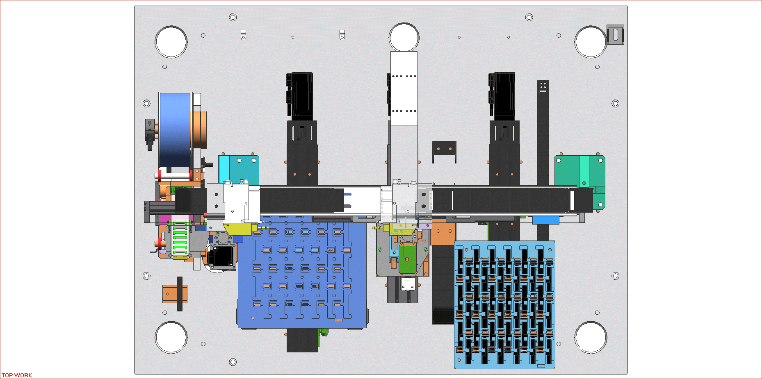
出料 | 1
入料 | 2
翻转 | 3
贴胶 | 4
搬产品 | 5
①
③
②
旋转 | 6

剥胶

出料

入料

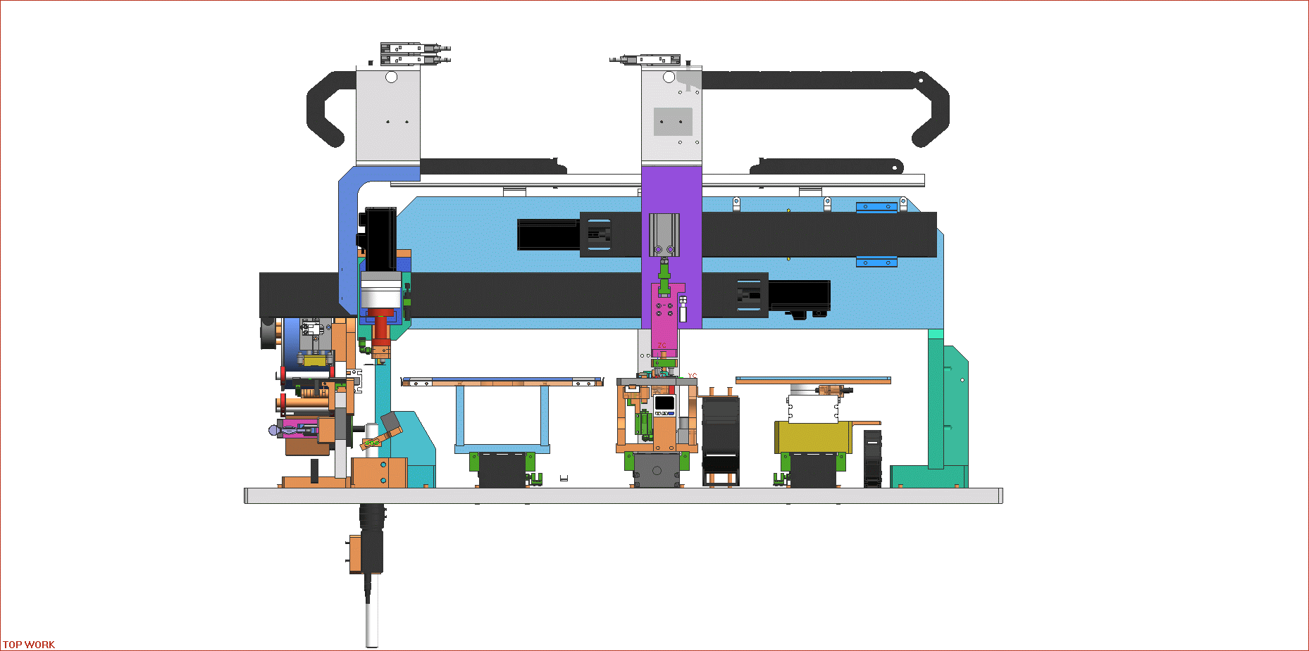

⑥
⑤
搬产品

贴胶
④

翻转

PLC使用记录
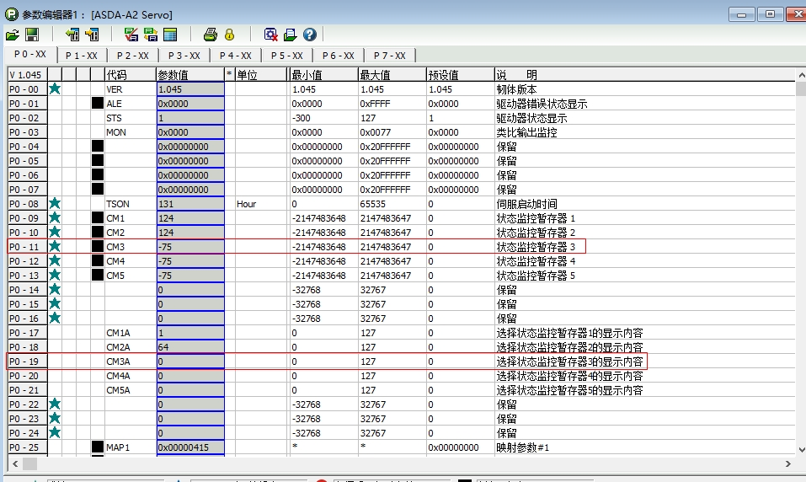

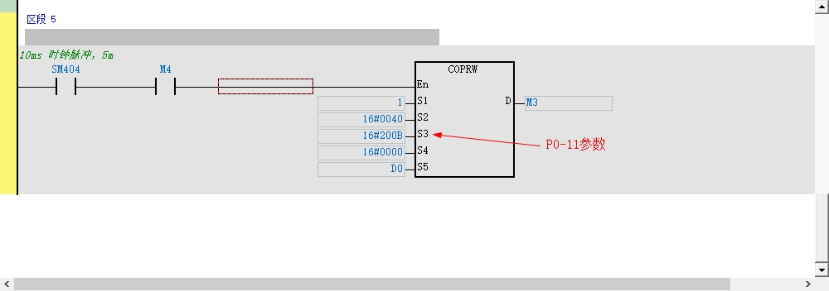

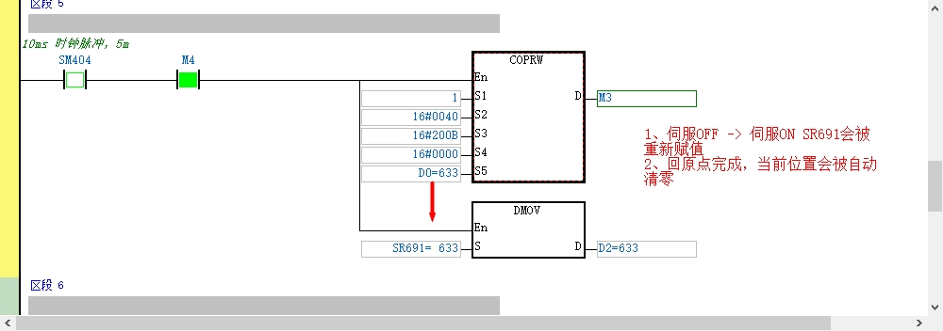

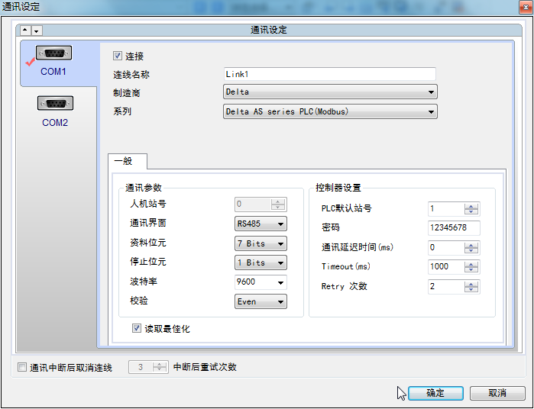

特殊线说明
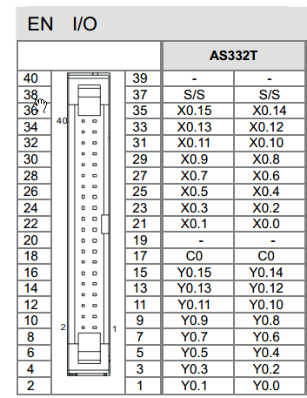
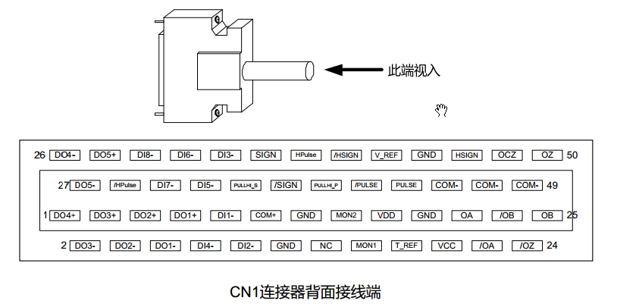

线序 | 颜色 | 端子号 | 线标 | 信号
1 | 粉 | 1
2 | 红 | 11 | COM+ | 公共端+
3 | 褐 | 26
4 | 蓝 | 31 | DI7- | PL正转极限
5 | 绿 | 32 | DI6- | NL反转极限
6 | 黄 | 49 | COM- | 公共端-

电机参数
导程 | 10 | mm
减速机 | 50
分辨率1 | 1000 |  | 50000
分辨率2 | 360 |  | 18000

 |  |  | 3000 | 18000
 |  |  | 5000 | 30000

 | 720 | 36000
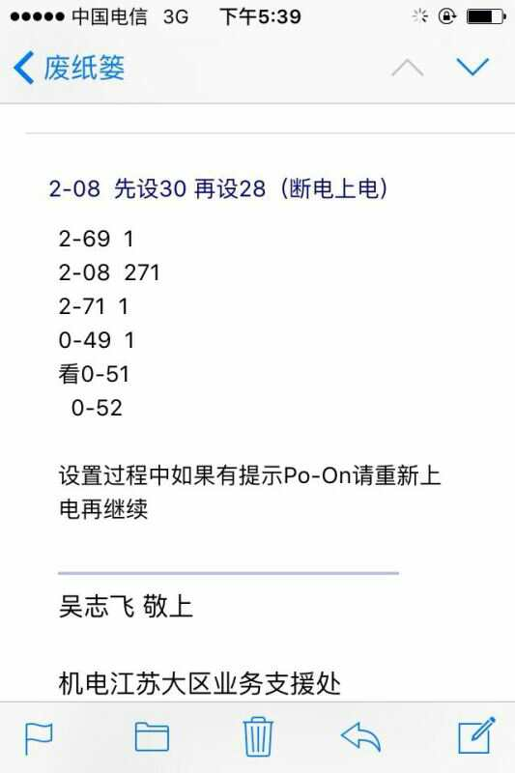

 |  |  |  |  |  |  | AL06A
 |  |  |  |  | 2-08 | 271
 |  |  |  |  | 2-71 | 1

数据库
